CollectiveAccess
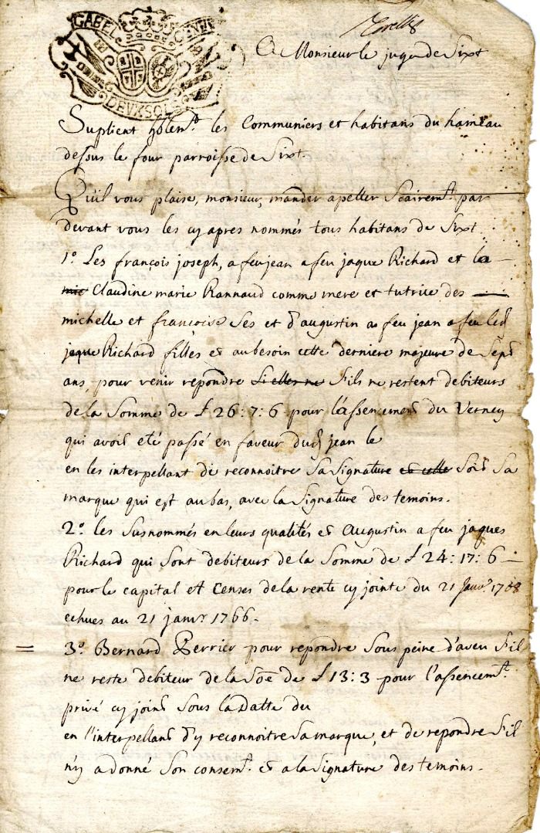
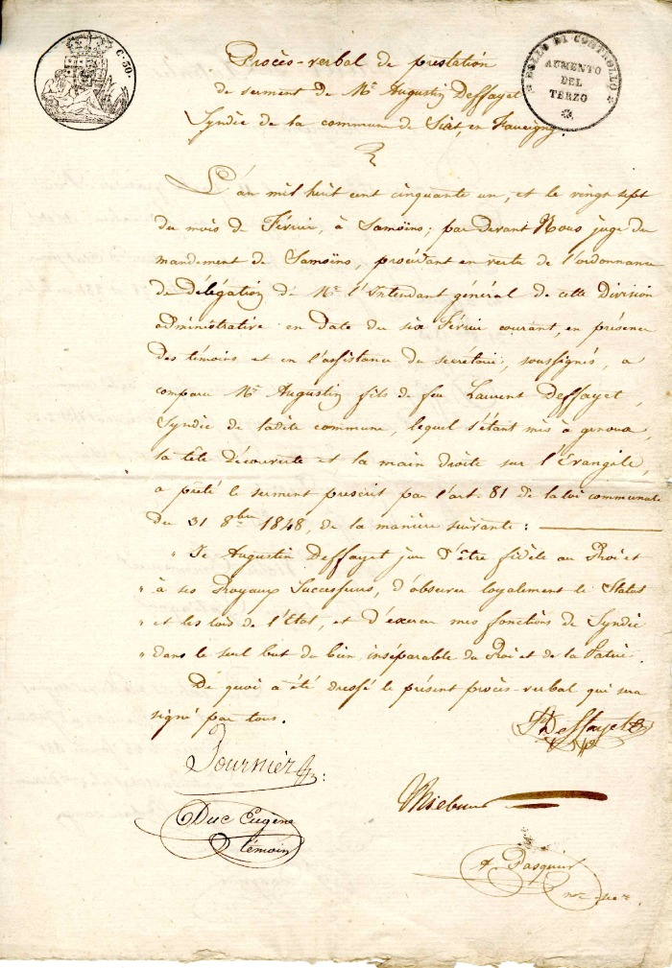
Image | Object | Description | Date
 | Courrier à Monsieur Le Juge de Sixt (4-0013) | Courrier en date du 31mars 1763 à Monsieur le Juge de Sixt reconnaissance de dette envers des Habitants du hameau de Dessus du four
 | Copie du procès verbal de prestation de serment de Monsieur Augustin Deffayet (4-009) | Copie du procès verbal de prestation de serment de Monsieur augustin Deffayet
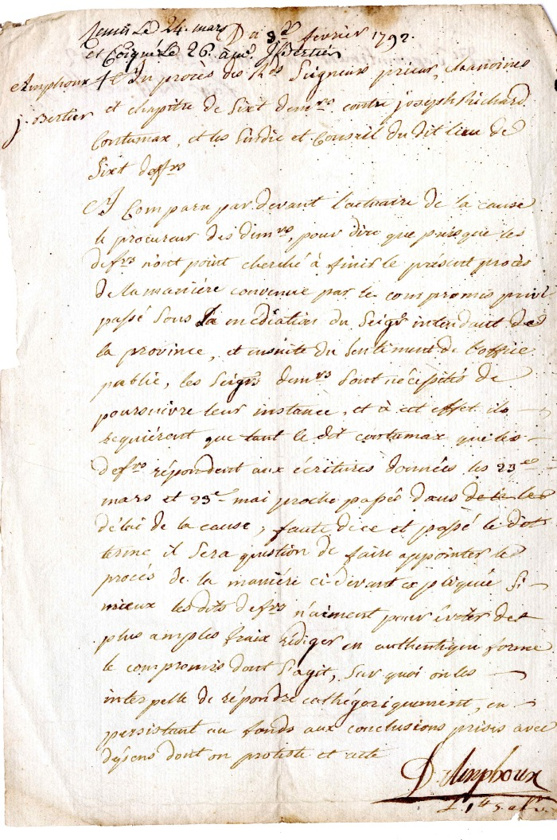
 | Procès entre les Chanoines de Sixt et Joseph RICHARD, Le Syndic et le Conseil de Sixt -1792 (4-118) | Procès entre les Chanoines de Sixt et Joseph RICHARD, Le Syndic et le Conseil de Sixt le 9 février 1792
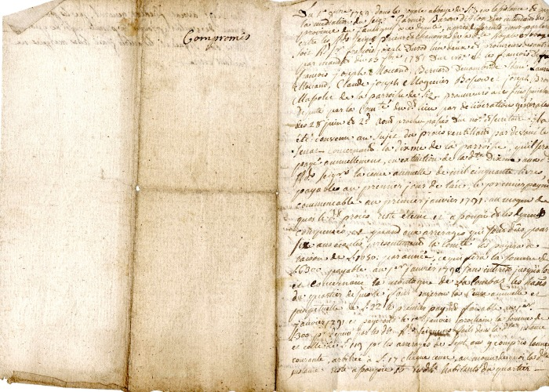 | Compromis de l’avocat FISCAZ et les prieurs de l’abbaye de Sixt (4-127) | Compromis de l’avocat FISCAZ et les prieurs de l’abbaye de Sixt le 1er octobre 1789

